Sheet1
회원 번호(수험번호/ 학번) | 회원 이름 | 회원 사진
11111111 | 황 | 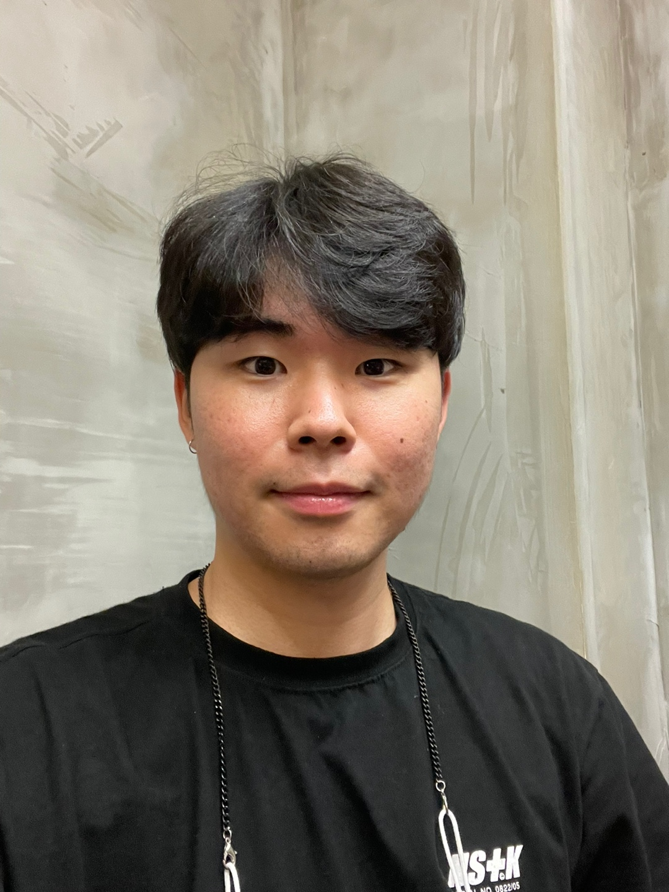
2222222 | 지붕 | 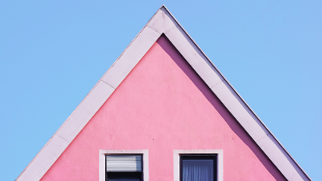
3333333 | 학
4444444 | 김혜원 | 

